功能&逻辑
功能预览玩法

 | 功能入口 |  |  |  |  | 功能预览基本规则
 | 主界面点击【功能预览】按钮打开 |  |  |  |  | 1.设计目的是什么
 |  |  |  |  |  | ▶ | 显示各个功能的开启条件，引导玩家


 |  |  |  |  |  | 2.解锁方式
 |  |  |  |  |  | ▶ | 玩家到达指定角色等级
 |  |  |  |  |  | 3.基本规则
 |  |  |  |  |  | ▶
 |  |  |  |  |  | ▶

 |  |  |  |  |  | 4.数值节奏
 |  |  |  |  |  | ▶
 |  | 参考图标
 | 功能预览【当前为示例】

3
1
4

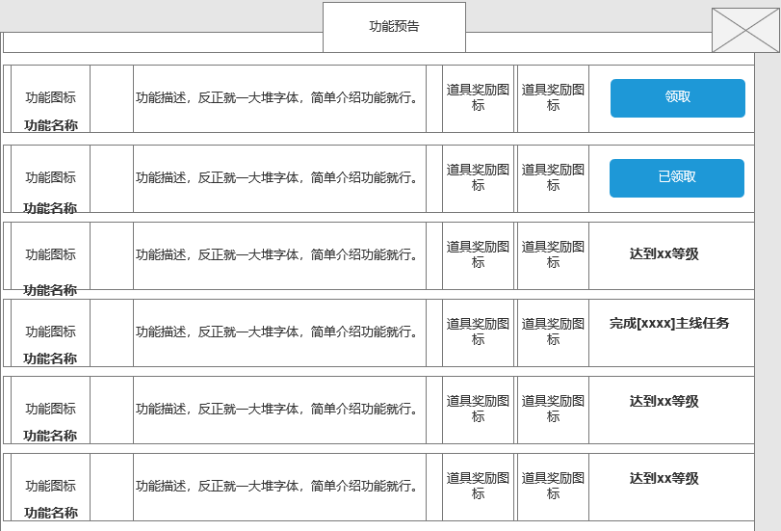
 |  |  |  |  |  | 1 | 功能名称
 |  |  | 1 | 功能名称 |  | ▶ | 显示功能名称
 |  |  | ▶ | 显示功能名称
2
 |  |  |  |  |  | 2 | 功能图标提示
 |  |  | 2 | 功能图标提示 |  | ▶ | 支持上下滑动
 |  |  | ▶ | 显示对应的功能图标和国内名称 |  | ▶ | 当上下有可滑动内容时，显示滑动角标提示
 |  |  |  |  |  |  | 无可滑动内容时，角标消失

 |  |  |  |  |  | 3 | 功能显示页签
 |  |  | 3 | 功能显示页签 |  | ▶ | 功能描述：
 |  |  | ▶ | 功能描述： | 显示功能的描述，超框时自动换行 | ▶ | 功能开启的奖励：点击道具图标可显示道具iocn
 |  |  | ▶ | 功能开启的奖励：点击道具图标可显示道具iocn |  | ▶ | 功能开启条件：显示对应的功能开启条件
 |  |  | ▶ | 功能开启条件：显示对应的功能开启条件 |  | ▶ | 按钮领取
 |  |  | ▶ | 按钮领取 |  |  | 领取：达到领取条件后，领取按钮显示高亮，点击可领取奖励
 |  |  |  | 领取：达到领取条件后，领取按钮显示高亮，点击可领取奖励 |  |  | 已领取：奖励已领取的情况下，按钮位置显示“已领取”文字
 |  |  |  | 已领取：奖励已领取的情况下，按钮位置显示“已领取”文字

 |  |  |  |  |  | 4 | 关闭按钮
 |  |  | 4 | 关闭按钮 |  | ▶ | 点击关闭页签
 |  |  | ▶ | 点击关闭页签
 |  |  |  |  |  | 5 | 红点逻辑
 |  |  |  |  |  | ▶ | 有可领取奖励时，在界面入口和领取按钮位置显示红点
 |  |  |  |  |  | ▶ | 领取奖励后，红点消失

 | 功能攻略【当前为示例】

参考图
